Накладная-№3
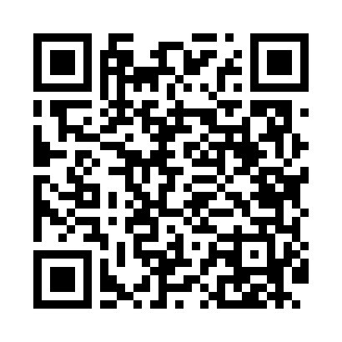
Номер товарно-транспортной накладной: |  |  | Торговый представитель: Karimov Amirjon
Поставщик: Toshkent falcon fly 2 |  |  | Телефон торгового представителя: +
Дата отгрузки: 29.11.2025 |  |  | Контрагент: """" Klient
Дата консигнации: |  |  | Адрес:
Доставщик: |  |  | Телефон:
Телефон доставщика:
Время заказа: 29.11.2025 12:09:01
№ | Штрих-код | Название товаров (работ,услуг) | Количество | Количество в кейсе | Цена | Сумма
 |  |  | 13 |  |  | 49.1
1 | 6920230013318 | Деревянная разделочная доска DB-13-31 | 5 | 5 шт. | 4.30 | 21.50
2 | 6901645309364 | Ошхона учун силикон тўплам SC8009-12P/930 DB- 9-36 | 2 | 2 шт. | 7.50 | 15
3 | 6984321694664 | Вилка 6 DB-3-119 | 2 | 2 шт. | 2.20 | 4.40
4 | 6985321695668 | Ложка 6 DB-3-120 | 2 | 2 шт. | 1.90 | 3.80
5 | 6983321693660 | Ложка DB-3-118 | 2 | 2 шт. | 2.20 | 4.40
Итого: 49.1$|->UZS: 613,750.00

